Worksheet
視能訓練士 | 2023 | 眼科薬理学 |  | 2023_co_23_pm001
 |  | 副交感神経遮断薬はどれか。
 |  | 1 | アセチルコリン
 |  | 2 | コカイン塩酸塩
 |  | 3 | アトロピン硫酸塩 | 正解
 |  | 4 | ノルアドレナリン
 |  | 5 | ピロカルピン塩酸塩
視能訓練士 | 2023 | 視覚機能の基礎と検査機器（眼解剖） |  | 2023_co_23_pm002
 |  | 眼に関連する神経機能で誤っているのはどれか。
 |  | 1 | 滑車神経 -- 眼球下転
 |  | 2 | 三叉神経 -- 顔面知覚
 |  | 3 | 外転神経 -- 眼球外転
 |  | 4 | 顔面神経 -- 眉毛挙上
 |  | 5 | 交感神経 -- 閉 瞼 | 正解
視能訓練士 | 2023 | 保健医療福祉と視能障害のリハビリテーションの理念 |  | 2023_co_23_pm003
 |  | 国際生活機能分類＜ICF＞の構成要素でないのはどれか。
 |  | 1 | 活 動
 |  | 2 | 教 育 | 正解
 |  | 3 | 参 加
 |  | 4 | 環境因子
 |  | 5 | 心身機能
視能訓練士 | 2023 | 視覚機能の基礎と検査機器（眼解剖） |  | 2023_co_23_pm004
 |  | Lockwood靱帯に関わる外眼筋はどれか。2つ選べ。
 |  | 1 | 上直筋
 |  | 2 | 下直筋 | 正解
 |  | 3 | 内直筋
 |  | 4 | 上斜筋
 |  | 5 | 下斜筋 | 正解
視能訓練士 | 2023 | 視能矯正の枠組み |  | 2023_co_23_pm005
 |  | 視能訓練士免許証はどの省の大臣が交付するか。
 |  | 1 | 総務省
 |  | 2 | 法務省
 |  | 3 | 経済産業省
 |  | 4 | 厚生労働省 | 正解
 |  | 5 | 文部科学省
視能訓練士 | 2023 | 眼疾病学 |  | 2023_co_23_pm006
 |  | 原因がウイルス感染でないのはどれか。
 |  | 1 | 咽頭結膜熱
 |  | 2 | 急性網膜壊死
 |  | 3 | 流行性角結膜炎
 |  | 4 | 急性出血性結膜炎
 |  | 5 | Vogt-小柳-原田病 | 正解
視能訓練士 | 2023 | 視覚機能の基礎と検査機器（眼解剖） |  | 2023_co_23_pm007
 |  | 中脳に存在するのはどれか。2つ選べ。
 |  | 1 | 視神経
 |  | 2 | 動眼神経核 | 正解
 |  | 3 | 滑車神経核 | 正解
 |  | 4 | 外転神経核
 |  | 5 | 顔面神経核
視能訓練士 | 2023 | 臨床心理 |  | 2023_co_23_pm008
 |  | 障害受容過程の「ショック期」に該当するのはどれか。
 |  | 1 | 抑うつ反応を示す。
 |  | 2 | 他人に感情をぶつける。
 |  | 3 | 現実を実感することが難しい。 | 正解
 |  | 4 | 自らの努力が必要だと気づく。
 |  | 5 | 障害を受けとめることができる。
視能訓練士 | 2023 | 斜視【各型】 |  | 2023_co_23_pm009
 |  | Sagging eye syndromeで誤っているのはどれか。
 |  | 1 | 外方回旋を伴う。
 |  | 2 | 複視の原因である。
 |  | 3 | 加齢に伴い有病率が増加する。
 |  | 4 | 眼窩プリーの変性が原因である。
 |  | 5 | 遠見より近見の内斜視が大きい。 | 正解
視能訓練士 | 2023 | 眼科検査学 |  | 2023_co_23_pm010
 |  | 自覚的検査はどれか。
 |  | 1 | 前眼部OCT
 |  | 2 | 石原式近点計 | 正解
 |  | 3 | 角膜内皮細胞検査
 |  | 4 | Goldmann眼圧計検査
 |  | 5 | オートレフラクトメータ
視能訓練士 | 2023 | 視覚生理学の基礎 |  | 2023_co_23_pm011
 |  | 感覚の大きさが刺激の強さの対数に比例する法則はどれか。
 |  | 1 | Ricco
 |  | 2 | Knapp
 |  | 3 | Prentice
 |  | 4 | Purkinje
 |  | 5 | Weber-Fechner | 正解
視能訓練士 | 2023 | 視覚生理学の基礎 |  | 2023_co_23_pm012
 |  | 眼内に入射する光線の軌跡と、瞳孔中心からの距離と相対視感度の関係を示す。 この図から読み取れるのはどれか。
 |  | 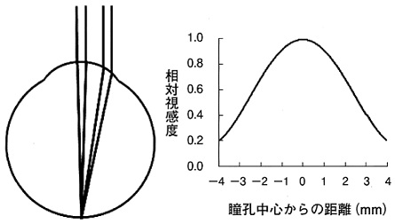
 |  | 1 | 学習効果
 |  | 2 | プラセボ効果
 |  | 3 | プリズム効果
 |  | 4 | Purkinje移動
 |  | 5 | Stiles-Crawford効果 | 正解
視能訓練士 | 2023 | 生理光学 |  | 2023_co_23_pm013
 |  | ＋2.00D＝cyl－2.00D180°と等しいのはどれか。
 |  | 1 | cyl＋2.00D90° | 正解
 |  | 2 | cyl＋2.00D180°
 |  | 3 | －2.00D＝cyl－2.00D90°
 |  | 4 | －2.00D＝cyl＋2.00D90°
 |  | 5 | ＋4.00D＝cyl－2.00D180°
視能訓練士 | 2023 | 眼科検査学 |  | 2023_co_23_pm014
 |  | オートレフラクトメータの原理でないのはどれか。
 |  | 1 | 合致式
 |  | 2 | 結像式
 |  | 3 | 検影式
 |  | 4 | 超音波式 | 正解
 |  | 5 | 画像解析式
視能訓練士 | 2023 | 両眼視機能と眼球運動 |  | 2023_co_23_pm015
 |  | 上直筋の作用で正しい組合せはどれか。
 |  | 1 | 下転・外方回旋・内転
 |  | 2 | 上転・外方回旋・外転
 |  | 3 | 上転・外方回旋・内転
 |  | 4 | 上転・内方回旋・外転
 |  | 5 | 上転・内方回旋・内転 | 正解
視能訓練士 | 2023 | 視覚機能の基礎と検査機器（眼解剖） |  | 2023_co_23_pm016
 |  | 動眼神経支配の筋はどれか。2つ選べ。
 |  | 1 | 外直筋
 |  | 2 | 下斜筋 | 正解
 |  | 3 | 下直筋 | 正解
 |  | 4 | 眼輪筋
 |  | 5 | 上斜筋
視能訓練士 | 2023 | 両眼視機能と眼球運動 |  | 2023_co_23_pm017
 |  | 右眼上直筋の上転方向への共同筋＜ともひき筋＞はどれか。
 |  | 1 | 右眼下斜筋 | 正解
 |  | 2 | 右眼下直筋
 |  | 3 | 右眼上斜筋
 |  | 4 | 左眼下斜筋
 |  | 5 | 左眼上直筋
視能訓練士 | 2023 | 眼疾病学 |  | 2023_co_23_pm018
 |  | 輻湊けいれんで正しいのはどれか。
 |  | 1 | 散瞳する。
 |  | 2 | 外斜視になる。
 |  | 3 | 眼瞼下垂を合併する。
 |  | 4 | 調節けいれんを合併する。 | 正解
 |  | 5 | 口周囲のけいれんを合併する。
視能訓練士 | 2023 | 眼疾病学 |  | 2023_co_23_pm019
 |  | 老視で誤っているのはどれか。
 |  | 1 | 眼鏡装用が有用である。
 |  | 2 | 水晶体の弾性が低下する。
 |  | 3 | 調節弛緩時間が延長する。
 |  | 4 | 薄暗い環境で見やすくなる。 | 正解
 |  | 5 | 初期症状は眼精疲労である。
視能訓練士 | 2023 | 生理光学 |  | 2023_co_23_pm020
 |  | 物体Oと厚みを無視できる2枚のレンズ（L1とL2）、実像Iの位置を示す。物体Oは－6.00DのレンズL1の左方25cmにあり、L1の右方15cmに凸レンズL2があり、L2の右方20cmに像が結像した。 L2のレンズ度数［D］はどれか。
 |  | 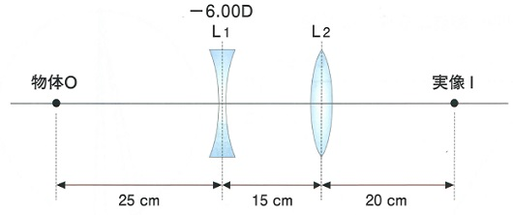
 |  | 1 | 6
 |  | 2 | 7
 |  | 3 | 8
 |  | 4 | 9 | 正解
 |  | 5 | 10
視能訓練士 | 2023 | 生理光学 |  | 2023_co_23_pm021
 |  | 検査距離5m用のLandolt環0.1視標が4mの距離で判別できたときの切れ目の視角［分］はどれか。
 |  | 1 | 2.5
 |  | 2 | 5
 |  | 3 | 7.5
 |  | 4 | 10
 |  | 5 | 12.5 | 正解
視能訓練士 | 2023 | 生理光学 |  | 2023_co_23_pm022
 |  | AC/A比をgradient法で計算すると4⊿/Dであった。 遠見眼位6⊿の外斜位で、2Dの凹レンズを負荷した場合の内斜位角［⊿］はどれか。
 |  | 1 | 2 | 正解
 |  | 2 | 4
 |  | 3 | 6
 |  | 4 | 8
 |  | 5 | 10
視能訓練士 | 2023 | 視覚機能の基礎と検査機器（眼解剖） |  | 2023_co_23_pm023
 |  | 角膜厚で正しいのはどれか。2つ選べ。
 |  | 1 | 円錐角膜では変化しない。
 |  | 2 | 中心部より周辺部の方が薄い。
 |  | 3 | 光学式の原理を用いて測定する。 | 正解
 |  | 4 | 厚いと真の眼圧値より低く検出される。
 |  | 5 | LASIK術前の適応検査として必須である。 | 正解
視能訓練士 | 2023 | 眼科検査学 |  | 2023_co_23_pm024
 |  | 眼圧の単位で正しいのはどれか。
 |  | 1 | asb
 |  | 2 | dB
 |  | 3 | Hz
 |  | 4 | mmHg | 正解
 |  | 5 | μm
視能訓練士 | 2023 | 眼科検査学 |  | 2023_co_23_pm025
 |  | Schirmer試験Ⅰ法の結果に関与する脳神経はどれか。
 |  | 1 | Ⅱ
 |  | 2 | Ⅲ
 |  | 3 | Ⅳ
 |  | 4 | Ⅴ | 正解
 |  | 5 | Ⅵ
視能訓練士 | 2023 | 眼科検査学 |  | 2023_co_23_pm026
 |  | 眼軸長で正しいのはどれか。
 |  | 1 | 近視眼は短眼軸長眼である。
 |  | 2 | 成人の標準眼軸長は21mmである。
 |  | 3 | 眼内レンズの度数計算に使用される。 | 正解
 |  | 4 | 光学式の計測では過熟白内障でも測定可能である。
 |  | 5 | 超音波Aモードの計測では涙膜前面から網膜色素上皮までの距離を測定する。
視能訓練士 | 2023 | 眼科検査学 |  | 2023_co_23_pm027
 |  | EOG検査でL/D比が低値であった。 障害されているのはどれか。
 |  | 1 | アマクリン細胞
 |  | 2 | 双極細胞
 |  | 3 | 網膜色素上皮細胞 | 正解
 |  | 4 | 網膜神経節細胞
 |  | 5 | Müller細胞
視能訓練士 | 2023 | 保健医療福祉と視能障害のリハビリテーションの理念 |  | 2023_co_23_pm028
 |  | 中立型の質問はどれか。2つ選べ。
 |  | 1 | お名前は何ですか。 | 正解
 |  | 2 | 眼の痛みはありますか。
 |  | 3 | いつごろから見えなくなりましたか。
 |  | 4 | どのようなお仕事をされていますか。 | 正解
 |  | 5 | 他に具合の悪いところはありませんか。
視能訓練士 | 2023 | 眼科検査学 |  | 2023_co_23_pm029
 |  | 正常眼の隅角鏡検査で見えないのはどれか。
 |  | 1 | 強膜岬
 |  | 2 | 線維柱帯
 |  | 3 | 毛様体帯
 |  | 4 | Schlemm管 | 正解
 |  | 5 | Schwalbe線
視能訓練士 | 2023 | 眼科検査学 |  | 2023_co_23_pm030
 |  | 眼内レンズ挿入眼の前眼部写真を示す。 この写真の観察法はどれか。
 |  | 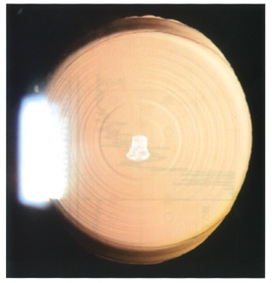
 |  | 1 | 徹照法 | 正解
 |  | 2 | 間接照明法
 |  | 3 | 強膜散乱法
 |  | 4 | 広汎照明法
 |  | 5 | 直接照明法
視能訓練士 | 2023 | 眼科検査学 |  | 2023_co_23_pm031
 |  | 白内障眼の超音波Aモードの結果を示す。 ①～⑤の波形間の組合せで眼軸長を表しているのはどれか。
 |  | 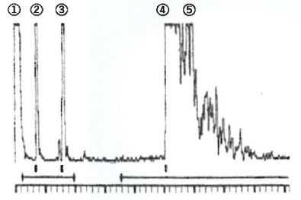
 |  | 1 | ①～④ | 正解
 |  | 2 | ①～⑤
 |  | 3 | ②～④
 |  | 4 | ②～⑤
 |  | 5 | ③～⑤
視能訓練士 | 2023 | 眼科検査学 |  | 2023_co_23_pm032
 |  | Cochet-Bonnet型角膜知覚計検査で正しいのはどれか。
 |  | 1 | ナイロン糸が長いほど刺激が強い。
 |  | 2 | ナイロン糸を角膜に強く接触させる。
 |  | 3 | ナイロン糸の先端を検査前に消毒する。 | 正解
 |  | 4 | ナイロン糸を角膜に持続的に接触させる。
 |  | 5 | ナイロン糸が角膜に斜め45度になるように接触させる。
視能訓練士 | 2023 | 眼科検査学 |  | 2023_co_23_pm033
 |  | 片眼の視神経炎に対するswinging flashlight testで正しいのはどれか。
 |  | 1 | 明室で行う。
 |  | 2 | 刺激光を注視させる。
 |  | 3 | 5分間刺激を繰り返す。
 |  | 4 | 光覚弁がない場合は検査ができない。
 |  | 5 | 患眼の刺激時に両眼の瞳孔は散瞳する。 | 正解
視能訓練士 | 2023 | 視覚生理学の基礎 |  | 2023_co_23_pm034
 |  | 眼圧の高低の関係で正しいのはどれか。
 |  | 1 | 夏 季 ＞ 冬 季
 |  | 2 | 午 後 ＞ 午 前
 |  | 3 | 開瞼時 ＞ 閉瞼時
 |  | 4 | 仰臥位 ＞ 座 位 | 正解
 |  | 5 | 日本人 ＞ 欧米人
視能訓練士 | 2023 | 眼科検査学 |  | 2023_co_23_pm035
 |  | ERG検査時のノイズ発生に関係しないのはどれか。
 |  | 1 | 患者の体動
 |  | 2 | 周辺電子機器
 |  | 3 | ボディアース
 |  | 4 | LED室内照明 | 正解
 |  | 5 | 電極糊＜ペースト＞
視能訓練士 | 2023 | 生理光学 |  | 2023_co_23_pm036
 |  | logMAR値が＋1.0のとき最小視角［分］はどれか。
 |  | 1 | 1
 |  | 2 | 2
 |  | 3 | 4
 |  | 4 | 8
 |  | 5 | 10 | 正解
視能訓練士 | 2023 | 眼科検査学 |  | 2023_co_23_pm037
 |  | 直接観察法による固視検査で用いるのはどれか。
 |  | 1 | 単眼鏡
 |  | 2 | 直像鏡 | 正解
 |  | 3 | 倒像鏡
 |  | 4 | プリズムバー
 |  | 5 | レチノスコープ
視能訓練士 | 2023 | 眼疾病学 |  | 2023_co_23_pm038
 |  | 調節障害を有し0.1％ピロカルピン塩酸塩点眼によって縮瞳がみられる疾患はどれか。
 |  | 1 | Adie症候群 | 正解
 |  | 2 | Duane症候群
 |  | 3 | Horner症候群
 |  | 4 | Parinaud症候群
 |  | 5 | 動眼神経麻痺
視能訓練士 | 2023 | 斜視【斜視検査】 |  | 2023_co_23_pm039
 |  | 右眼に赤フィルタを装用したときの結果を示す。 考えられる疾患はどれか。
 |  | 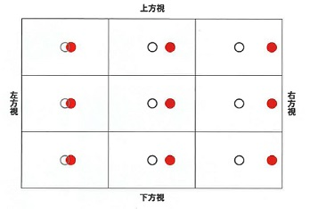
 |  | 1 | 外転神経麻痺 | 正解
 |  | 2 | 滑車神経麻痺
 |  | 3 | 動眼神経麻痺
 |  | 4 | Brown症候群
 |  | 5 | Parinaud症候群
視能訓練士 | 2023 | 眼疾病学 |  | 2023_co_23_pm040
 |  | サルコイドーシスでみられるのはどれか。
 |  | 1 | 外陰部潰瘍
 |  | 2 | 口腔内アフタ
 |  | 3 | 耳 鳴
 |  | 4 | 白 髪
 |  | 5 | 両側肺門リンパ節腫脹 | 正解
視能訓練士 | 2023 | 眼疾病学 |  | 2023_co_23_pm041
 |  | 正常眼圧緑内障で正しいのはどれか。
 |  | 1 | 隅角に癒着がみられる。
 |  | 2 | 眼圧下降治療が有効である。 | 正解
 |  | 3 | 散瞳薬の点眼が発症の誘因となる。
 |  | 4 | 我が国の緑内障で最も少ない病型である。
 |  | 5 | 初期の異常の検出にはGoldmann視野計検査を用いる。
視能訓練士 | 2023 | 眼疾病学 |  | 2023_co_23_pm042
 |  | アクアポリン4抗体陽性視神経炎で正しいのはどれか。
 |  | 1 | 男性に多い。
 |  | 2 | 若年者に多い。
 |  | 3 | 再発はまれである。
 |  | 4 | 限界フリッカ値が上昇する。
 |  | 5 | 脊髄炎を合併することがある。 | 正解
視能訓練士 | 2023 | 眼疾病学 |  | 2023_co_23_pm043
 |  | 白内障を合併するのはどれか。
 |  | 1 | Adie症候群
 |  | 2 | Down症候群 | 正解
 |  | 3 | Fisher症候群
 |  | 4 | Horner症候群
 |  | 5 | Sjögren症候群
視能訓練士 | 2023 | 眼疾病学 |  | 2023_co_23_pm044
 |  | 先天緑内障でみられるのはどれか。
 |  | 1 | 遠視化
 |  | 2 | 浅前房
 |  | 3 | 角膜径拡大 | 正解
 |  | 4 | 眼球運動障害
 |  | 5 | 虹彩新生血管
視能訓練士 | 2023 | 眼疾病学 |  | 2023_co_23_pm045
 |  | 硝子体出血をきたすのはどれか。
 |  | 1 | 関節リウマチ
 |  | 2 | 眼皮膚白皮症
 |  | 3 | クモ膜下出血 | 正解
 |  | 4 | アトピー性皮膚炎
 |  | 5 | 甲状腺機能亢進症
視能訓練士 | 2023 | 眼疾病学 |  | 2023_co_23_pm046
 |  | 中心性漿液性脈絡網膜症で正しいのはどれか。
 |  | 1 | 女性に多い。
 |  | 2 | 両眼性が多い。
 |  | 3 | 過労が誘因となる。 | 正解
 |  | 4 | ものが大きく見える。
 |  | 5 | 視力予後は不良である。
視能訓練士 | 2023 | 眼疾病学 |  | 2023_co_23_pm047
 |  | 二重焦点眼鏡の適応となるのはどれか。
 |  | 1 | 円錐角膜
 |  | 2 | 急性内斜視
 |  | 3 | 斜位近視
 |  | 4 | 網膜色素変性
 |  | 5 | 老 視 | 正解
視能訓練士 | 2023 | 視覚生理学の基礎 |  | 2023_co_23_pm048
 |  | 左右の視野異常が調和性＜congruous＞を示すのはどの病変か。
 |  | 1 | 視神経
 |  | 2 | 視交叉
 |  | 3 | 視 索
 |  | 4 | 視放線
 |  | 5 | 後頭葉 | 正解
視能訓練士 | 2023 | 眼疾病学 |  | 2023_co_23_pm049
 |  | 視野に異常がないのはどれか。
 |  | 1 | 小口病 | 正解
 |  | 2 | 黄斑円孔
 |  | 3 | 網膜色素変性
 |  | 4 | 網膜静脈分枝閉塞
 |  | 5 | 網膜動脈分枝閉塞
視能訓練士 | 2023 | 斜視【各型】 |  | 2023_co_23_pm050
 |  | 疾患と代償頭位の組合せで正しいのはどれか。
 |  | 1 | 右上斜筋麻痺 -- 左側への頭部傾斜 | 正解
 |  | 2 | 右下直筋麻痺 -- 左側への顔回し
 |  | 3 | 左外転神経麻痺 -- 右側への顔回し
 |  | 4 | A型内斜視 -- 顎下げ
 |  | 5 | V型外斜視 -- 顎下げ
視能訓練士 | 2023 | 斜視【斜視検査】 |  | 2023_co_23_pm051
 |  | 4⊿基底外方試験で誤っているのはどれか。
 |  | 1 | 複視の有無を確認する。
 |  | 2 | 微小斜視の診断に用いる。
 |  | 3 | 鼻側網膜の暗点を検出する。 | 正解
 |  | 4 | 両眼で固視目標を注視させて行う。
 |  | 5 | 正常者で非定型的な反応を示す場合がある。
視能訓練士 | 2023 | 斜視【斜視治療】 |  | 2023_co_23_pm052
 |  | 斜視のプリズム療法で誤っているのはどれか。
 |  | 1 | 複視を中和する。
 |  | 2 | 回旋偏位を矯正する。 | 正解
 |  | 3 | 両眼視の機会を与える。
 |  | 4 | 筋性眼精疲労を軽減する。
 |  | 5 | 網膜対応の正常化を図る。
視能訓練士 | 2023 | 斜視【各型】 |  | 2023_co_23_pm053
 |  | 左Duane症候群Ⅱ型で正しいのはどれか。2つ選べ。
 |  | 1 | 右側に顔を回す。 | 正解
 |  | 2 | 外転障害がみられる。
 |  | 3 | 牽引試験は陰性である。
 |  | 4 | 右方視時に瞼裂狭小がみられる。 | 正解
 |  | 5 | 左方視時に眼球後退がみられる。
視能訓練士 | 2023 | 斜視【斜視検査】 |  | 2023_co_23_pm054
 |  | 遮閉－遮閉除去試験で検査できないのはどれか。
 |  | 1 | 固視眼
 |  | 2 | 固視の状態
 |  | 3 | 斜視の有無
 |  | 4 | 斜視角の定量 | 正解
 |  | 5 | 融像力の有無
視能訓練士 | 2023 | 弱視 |  | 2023_co_23_pm055
 |  | アトロピン硫酸塩によるペナリゼーションで正しいのはどれか。
 |  | 1 | 弱視眼に点眼する。
 |  | 2 | 固視異常を正常化する。
 |  | 3 | 全身的な副作用はない。
 |  | 4 | アドヒアランスが重要である。 | 正解
 |  | 5 | 完全矯正眼鏡の装用は不要である。
視能訓練士 | 2023 | 眼疾病学 |  | 2023_co_23_pm056
 |  | 先天眼振の治療でないのはどれか。
 |  | 1 | 鍼治療
 |  | 2 | 点眼療法 | 正解
 |  | 3 | プリズム眼鏡
 |  | 4 | バイオフィードバック療法
 |  | 5 | ハードコンタクトレンズ装用
視能訓練士 | 2023 | 弱視 |  | 2023_co_23_pm057
 |  | 弱視の原因となるのはどれか。2つ選べ。
 |  | 1 | 高度な先天眼瞼下垂 | 正解
 |  | 2 | 先天鼻涙管閉塞
 |  | 3 | 内眼角贅皮
 |  | 4 | 色覚異常
 |  | 5 | 斜 視 | 正解
視能訓練士 | 2023 | 弱視 |  | 2023_co_23_pm058
 |  | 機能弱視で正しいのはどれか。
 |  | 1 | 暗順応後に低照度で視力を測定すると弱視眼の視力は極端に低下する。
 |  | 2 | 字ひとつ視力は字づまり視力に比べ不良である。
 |  | 3 | 弱視の種類に関わらず治療予後は良好である。
 |  | 4 | 我が国では裸眼視力1.0未満を弱視とする。
 |  | 5 | 視覚感受性期間に早期の治療を開始する。 | 正解
視能訓練士 | 2023 | 斜視【斜視治療】 |  | 2023_co_23_pm059
 |  | 眼球運動障害の視能訓練の適応となる疾患はどれか。2つ選べ。
 |  | 1 | 先天外眼筋線維症＜general fibrosis syndrome＞
 |  | 2 | 眼窩吹き抜け骨折 | 正解
 |  | 3 | 重症筋無力症
 |  | 4 | 外転神経麻痺 | 正解
 |  | 5 | Duane症候群
視能訓練士 | 2023 | 弱視 |  | 2023_co_23_pm060
 |  | 不同視弱視の訓練で正しいのはどれか。2つ選べ。
 |  | 1 | 器質疾患を除外する。 | 正解
 |  | 2 | 健眼遮閉を第一選択とする。
 |  | 3 | 屈折検査はトロピカミド点眼下で行う。
 |  | 4 | 矯正視力が1.0になればすぐに中止してよい。
 |  | 5 | 調節麻痺薬点眼による屈折検査で完全矯正眼鏡を装用させる。 | 正解
視能訓練士 | 2023 | 眼科検査学 |  | 2023_co_23_pm061
 |  | 大型弱視鏡検査で測定できないのはどれか。
 |  | 1 | 調節力 | 正解
 |  | 2 | 融像幅
 |  | 3 | 立体視
 |  | 4 | 回旋偏位
 |  | 5 | AC/A比
視能訓練士 | 2023 | 弱視 |  | 2023_co_23_pm062
 |  | 乳幼児期に形態覚遮断弱視をきたすのはどれか。2つ選べ。
 |  | 1 | 微小斜視
 |  | 2 | 先天白内障 | 正解
 |  | 3 | 恒常性外斜視
 |  | 4 | 等価球面度数で5.00Dの不同視
 |  | 5 | 顔面奇形に対する形成外科手術後の眼帯 | 正解
視能訓練士 | 2023 | 斜視【斜視治療】 |  | 2023_co_23_pm063
 |  | 外転神経麻痺に対する治療で誤っているのはどれか。
 |  | 1 | Jensen法
 |  | 2 | 原田－伊藤法 | 正解
 |  | 3 | 外直筋前転術
 |  | 4 | 内直筋後転術
 |  | 5 | Hummelsheim法
視能訓練士 | 2023 | 斜視【斜視検査】 |  | 2023_co_23_pm064
 |  | 9方向むき眼位で上下偏位が変わらない疾患はどれか。
 |  | 1 | 下斜筋過動
 |  | 2 | 眼窩底骨折
 |  | 3 | 交代性上斜位
 |  | 4 | 共同性上下斜視 | 正解
 |  | 5 | 先天上斜筋麻痺
視能訓練士 | 2023 | 眼疾病学 |  | 2023_co_23_pm065
 |  | 身体表現性障害＜心因性視能障害＞で誤っているのはどれか。
 |  | 1 | 頭部CTは正常である。
 |  | 2 | ERG検査で錐体応答が消失する。 | 正解
 |  | 3 | OCTでellipsoid zoneは正常である。
 |  | 4 | Goldmann視野計検査でらせん状視野がみられる。
 |  | 5 | レンズ打ち消し法＜レンズ中和法＞で矯正視力が向上する。
視能訓練士 | 2023 | 生理光学 |  | 2023_co_23_pm066
 |  | 20歳の女性。検査距離33cmにて開散光で検影法を行い、裸眼で中和した。 検査距離を50cmにしたときに、同行するレンズ度数［D］はどれか。
 |  | 1 | －2.00 | 正解
 |  | 2 | －1.00
 |  | 3 | 0
 |  | 4 | ＋1.00
 |  | 5 | ＋2.00
視能訓練士 | 2023 | 斜視【各型】 |  | 2023_co_23_pm067
 |  | 55歳の男性。乗用車（右ハンドル）で車庫入れ時に左後方を振り返ると、ものが横に2つに見えることを主訴に来院した。 考えられる神経麻痺はどれか。2つ選べ。
 |  | 1 | 右外転神経
 |  | 2 | 右動眼神経 | 正解
 |  | 3 | 左外転神経 | 正解
 |  | 4 | 左動眼神経
 |  | 5 | 左顔面神経
視能訓練士 | 2023 | 眼疾病学 |  | 2023_co_23_pm068
 |  | 54歳の男性。3週間前から持続する両眼の眼瞼下垂と複視を主訴に来院した。症状は午後から夕方にかけて悪化し、食事摂取時に時々むせやすく、飲み込みにくさを自覚している。糖尿病と高血圧症の既往はない。瞳孔不同はなく対光反射は正常である。頭痛と運動失調は認めない。9方向むき眼位（A）、眼瞼を挙上していない第1眼位（B）および輻湊（C）の写真を示す。 この疾患でみられるのはどれか。
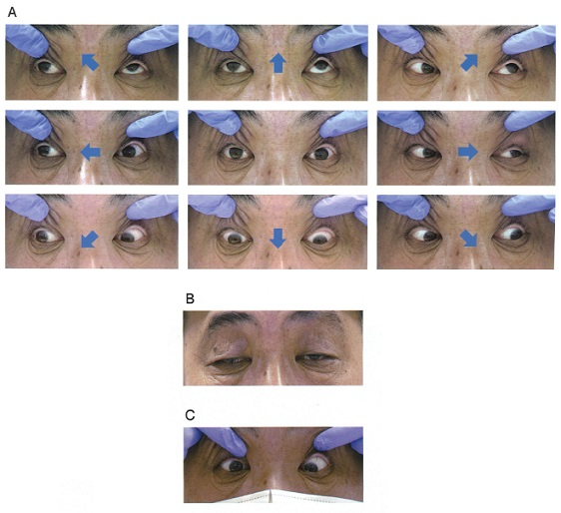
 |  | 1 | 異常神経支配
 |  | 2 | 外眼筋の伸展障害
 |  | 3 | 眼圧上昇
 |  | 4 | 深部腱反射の消失
 |  | 5 | 反復誘発筋電図でwaning現象 | 正解
視能訓練士 | 2023 | 眼疾病学 |  | 2023_co_23_pm069
 |  | 8歳の男児。電車に乗車中、景色を見ているときに眼が揺れていることに母親が気付き来院した。視力は両眼ともに1.2（矯正不能）である。 考えられるのはどれか。
 |  | 1 | 動揺視がある。
 |  | 2 | 静止位がみられる。
 |  | 3 | 生理的眼振である。 | 正解
 |  | 4 | 先天眼振が疑われる。
 |  | 5 | 頭部MRIによる精査が必要である。
視能訓練士 | 2023 | 眼疾病学 |  | 2023_co_23_pm070
 |  | 62歳の女性。突然の左眼視野欠損を主訴に来院した。視力は右1.2（矯正不能）、左（0.6×＋1.00D）。左眼の眼底写真（A）、フルオレセイン蛍光眼底造影検査（B）およびOCT（C）の結果を示す。 この患者でみられる所見はどれか。2つ選べ。
 |  | 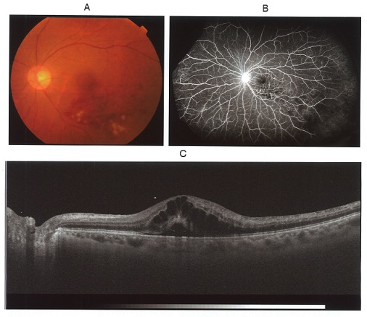
 |  | 1 | 黄斑浮腫 | 正解
 |  | 2 | 硬性白斑
 |  | 3 | 無灌流領域 | 正解
 |  | 4 | 脈絡膜新生血管
 |  | 5 | 網膜動脈分枝閉塞
視能訓練士 | 2023 | 眼疾病学 |  | 2023_co_23_pm071
 |  | 6歳の男児。眼脂があり、よく眼をこするため来院した。視力は右0.4（0.5×＋2.00D＝cyl－3.00D20°）、左0.3（0.6×＋3.00D＝cyl－3.50D180°）。右前眼部写真を示す。 診断はどれか。
 |  | 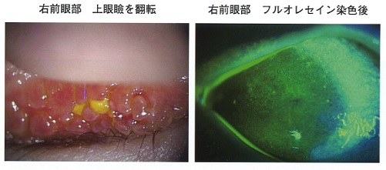
 |  | 1 | 霰粒腫
 |  | 2 | 春季カタル | 正解
 |  | 3 | 淋菌性結膜炎
 |  | 4 | 流行性角結膜炎
 |  | 5 | 単純ヘルペス角膜炎
視能訓練士 | 2023 | 眼疾病学 |  | 2023_co_23_pm072
 |  | 66歳の男性。健康診査で左の眼底異常を指摘され、精査のために来院した。視力は右1.2（矯正不能）、左0.7（0.9×＋0.50D）であった。左眼の眼底写真とOCTを示す。 この疾患で正しいのはどれか。
 |  | 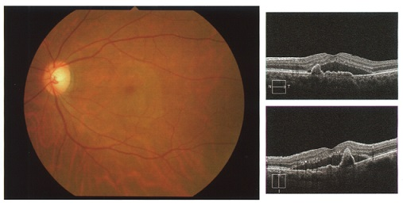
 |  | 1 | 欧米人に多い。
 |  | 2 | ドルーゼンを生じる。
 |  | 3 | 神経網膜内の病変から起こる。
 |  | 4 | 抗VEGF薬治療に反応しない。
 |  | 5 | 診断にはインドシアニングリーン蛍光眼底造影検査が有用である。 | 正解
視能訓練士 | 2023 | 斜視【斜視検査】 |  | 2023_co_23_pm073
 |  | 60歳の女性。斜めにだぶって見えると訴え来院した。Maddox二重杆試験を行った結果を示す。 正しいのはどれか。

 |  | 1 | 下直筋麻痺である。
 |  | 2 | 外方回旋複視がある。
 |  | 3 | 左眼の上斜視である。
 |  | 4 | 眼底は内方回旋している。
 |  | 5 | 右レンズを90°にすると赤線は右上がりに見える。 | 正解
視能訓練士 | 2023 | 斜視【斜視検査】 |  | 2023_co_23_pm074
 |  | 5歳の女児。部分調節性内斜視で眼鏡を装用している。視力は右（1.0×＋3.50D）、左（1.0×＋4.25D）、single prism cover testで35⊿の左内斜視であった。 Bagolini線条検査の結果を示す。 網膜対応で正しいのはどれか。
 |  | 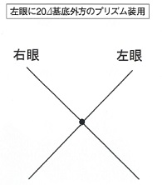
 |  | 1 | 正常対応
 |  | 2 | 対応欠如
 |  | 3 | 二重対応
 |  | 4 | 調和性異常対応
 |  | 5 | 不調和性異常対応 | 正解
視能訓練士 | 2023 | 斜視【斜視検査】 |  | 2023_co_23_pm075
 |  | 4歳8か月の女児。結膜炎で自宅近くの診療所を受診し、右眼の外上斜視を指摘され紹介受診となった。初診時視力は右1.0（1.2×＋1.75D）、左0.9（1.2×＋2.00D）で、間欠性の外上斜視がみられ、大型弱視鏡検査での水平眼位の融像域は－8°～＋16°である。頭位の写真（A）と9方向むき眼位の写真（B）を示す。 この患者にみられるのはどれか。
 |  | 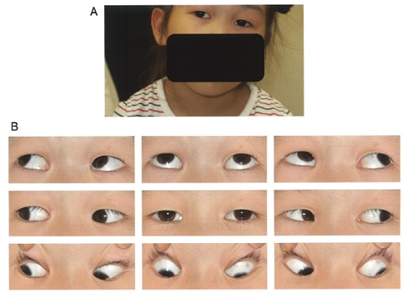
 |  | 1 | A型斜視
 |  | 2 | 陰性γ角
 |  | 3 | 潜伏眼振
 |  | 4 | 右眼の内方回旋
 |  | 5 | Bielschowsky頭部傾斜試験陽性 | 正解

